Solicitud gráfica
 | Área: | Ciencias Naturales |  |  | Fecha:
 | Grado: | 10
 | Título del tema: | La materia y la energía |  |  | ¿Cuaderno de estudio o recurso? | Recurso
 | Editor: | Lyz Marcela Bernal Gómez |  |  | Motor del recurso | F6

 | Código guión o recurso: | CN_10_09_REC_210 | ← Para determinar este código, visite la hoja de Ayuda
 |  |  |  |  | ESPECIFICACIÓN DE ARCHIVOS A ENTREGAR
Núm. | Archivo Shutterstock o ruta en web | Imagen para: | Tipo | Ubicación de la imagen en el recurso F6 | Nombre imagen SMALL | Tamaño imagen SMALL | Nombre imagen ZOOM | Tamaño imagen ZOOM | Descripción | Observaciones
IMG01 | 301012064 | Recurso F6 | Fotografía | Inicio | CN_10_09_REC_210_IMG01.jpg | 350 x 230 px |  |  | 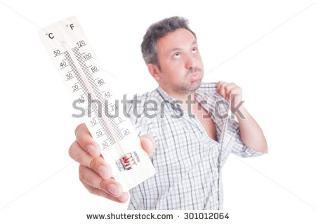
IMG02 | Ver descripción y observaciones | Recurso F6 | Ilustración | Inicio | CN_10_09_REC_210_IMG02.jpg | 350 x 230 px |  |  | 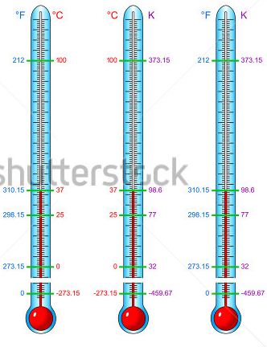 | Realizar ilustracón igual a la imagen guía que fue tomada de shutherstock 168672338
IMG03 | 99135308 | Recurso F6 | Fotografía | Contenido | CN_10_09_REC_210_IMG03n.jpg | 320 x 480 px | CN_10_09_REC_210_IMG03a.jpg | 800 x 458 px | 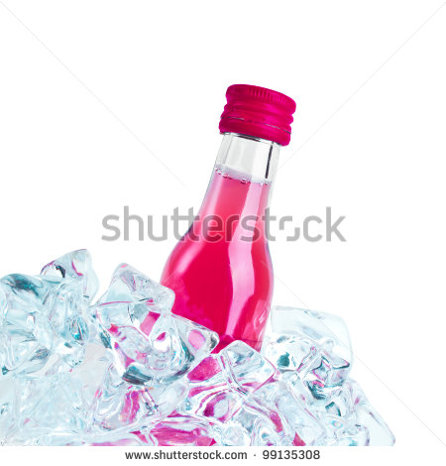
IMG04 | 303198758. | Recurso F6 | Fotografía | Contenido | CN_10_09_REC_210_IMG04n.jpg | 320 x 480 px | CN_10_09_REC_210_IMG04a.jpg | 800 x 458 px | 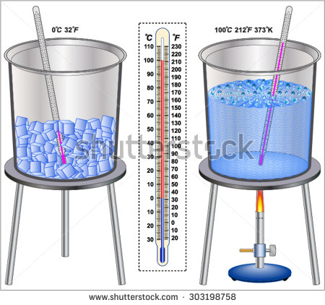 | 303198758.
IMG05 | 339537407 | Recurso F6 | Fotografía | Contenido | CN_10_09_REC_210_IMG05n.jpg | 320 x 480 px | CN_10_09_REC_210_IMG05a.jpg | 800 x 458 px | 
IMG06 | Ver descripción y observaciones | Recurso F6 | Ilustración | Contenido | CN_10_09_REC_210_IMG06n.jpg | 320 x 480 px | CN_10_09_REC_210_IMG06a.jpg | 800 x 458 px | 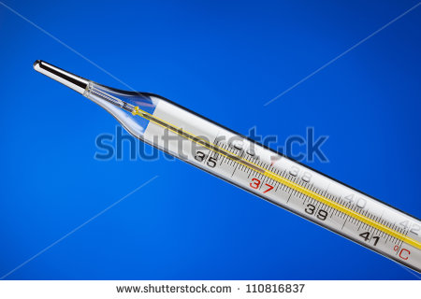 | Realizar ilustración igual a la imagen guía, las imágenes 1 y 3 fueron tomadas de shutherstock 11081637 y 310589459.ilustrar la imagen 2. Luego unificar imágenes en el orden expuesto.
IMG07 | Ver descripción y observaciones | Recurso F6 | Ilustración | Contenido | CN_10_09_REC_210_IMG07n.jpg | 320 x 480 px | CN_10_09_REC_210_IMG07a.jpg | 800 x 458 px |  | Realizar ilustración igual a la imagen guía, las imágenes 2 y 3 fueron tomadas de shutherstock 143691148 y 79018954. la imagen 1 se debe ilustrar y luego unificar imágenes según el orden vertical establecido.
IMG08 | Ver descripción y observaciones | Recurso F6 | Ilustración | Contenido | CN_10_09_REC_210_IMG08n.jpg | 320 x 480 px | CN_10_09_REC_210_IMG08a.jpg | 800 x 458 px | 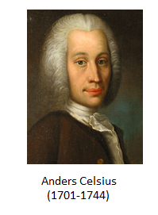 | tomar imagen de https://commons.wikimedia.org/wiki/File:Anders-Celsius-Head.jpg?uselang=es y ubicar el nombre y fechas igual a la imagen guia.
IMG09 | Ver descripción y observaciones | Recurso F6 | Ilustración | Contenido | CN_10_09_REC_210_IMG09n.jpg | 320 x 480 px | CN_10_09_REC_210_IMG09a.jpg | 800 x 458 px | 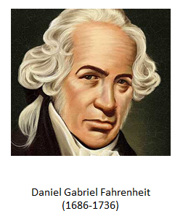 | Realizar ilustración igual a la imagen guía. Revisar http://www.biografiasyvidas.com/biografia/f/fahrenheit.htm. La imagen no es de dominio público
IMG10 | Ver descripción y observaciones | Recurso F6 | Ilustración | Contenido | CN_10_09_REC_210_IMG10n.jpg | 320 x 480 px | CN_10_09_REC_210_IMG10a.jpg | 800 x 458 px | 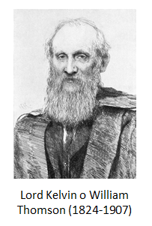 | Realizar ilustración igual a la imagen guia. Adaptar con nombre y fechas la imagen encontrada en https://commons.wikimedia.org/wiki/William_Thomson#/media/File:William_Thomson_1st_Baron_Kelvin.jpg
IMG11 | Ver descripción y observaciones | Recurso F6 | Ilustración | Contenido | CN_10_09_REC_210_IMG11n.jpg | 320 x 480 px | CN_10_09_REC_210_IMG11a.jpg | 800 x 458 px | 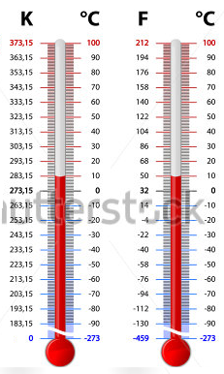 | Realizar ilustración igual a imagen guía. La imagen 1 fue adaptada de shutherstock 137934536
IMG12 | Ver descripción y observaciones | Recurso F6 | Ilustración | Contenido | CN_10_09_REC_210_IMG12n.jpg | 320 x 480 px | CN_10_09_REC_210_IMG12a.jpg | 800 x 458 px | 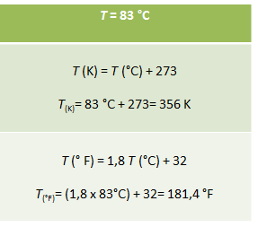 | Realizar ilustración igual a la imagen guia.

